概要
概要

 | ▼ガチャ改修
 |  | ●ガチャ被り救済
 |  |  | 売却時付与方式
 |  |  | ★3以上のオトギを売却すると、オトギメダルに変換ができる
 |  |  | オトギメダルはメダルショップで特定のアイテムと交換が可能
 |  |  | ガチャチケットを一ヶ月の○個までの制限をつけて交換させる
 |  |  | 降臨や限定クエストで★4が落ちると交換が問題になるので、
 |  |  | 交換レートの差別化などの対応が必須

 |  | ●ガチャ排出時の、木の一枚絵をレア度ごとに増やし期待演出を実装
 |  |  | ★5確定演出
 |  |  | ★4以上以上確定演出
 |  |  | ★3以上確定演出

 |  | ●ガチャ排出後の、本から出現する演出を増やす
 |  |  | ・レア度繰り上げ演出
 |  |  |  | 銀、金、虹色の本があるが、それぞれ、銀⇒金に金⇒虹にみたいな演出が欲しい
 |  |  | ・本の配置順による演出
 |  |  |  | 11連時に、既に取得済なオトギは1～9番目に出現、未取得のオトギは100％ではないが10～11番目に出現するようにして欲しい

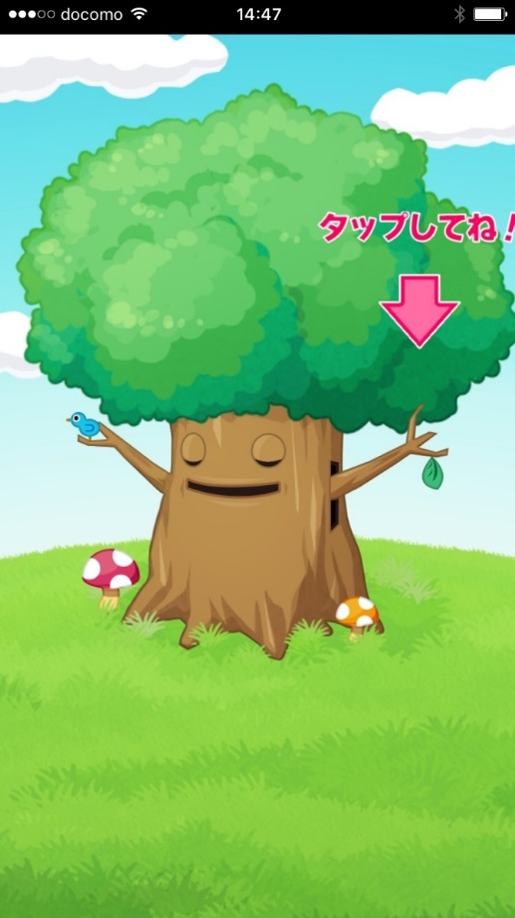
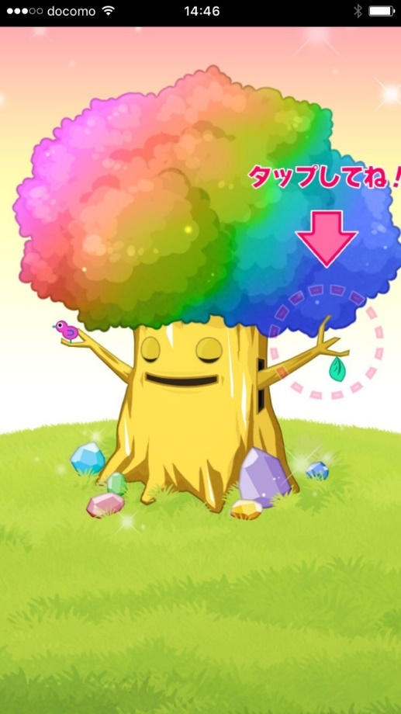
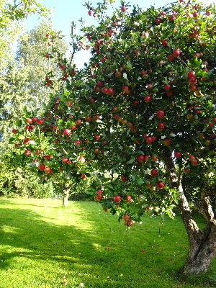


 |  | ▼ノーマルガチャ(無料) |  |  | ▼宝玉ガチャ(有料) | ▼宝玉ガチャ★5確定演出 |  | ▼林檎の木 | ▼星が輝く夜空 | ▼目から光線
 |  |  |  |  |  |  | ▼案だし
 |  |  |  |  |  |  | リンゴが実る
 |  |  |  |  |  |  | 背景が満天の星空になる
 |  |  |  |  |  |  | 目を開けるとき光線をだす
 |  |  |  |  |  |  | セイちゃん顔ドアップ演出
 |  |  |  |  |  |  | ※セイちゃんはやめとく

画面イメージ
画面イメージ

 | ★3以上演出


 |  | ▼デザインテーマ
 |  |  | 現状のガチャ演出を★3以上とする

 |  | ●デザイン要素
 |  |  | 1.大木
 |  |  |  | 金の木人
 |  |  | 2.背景
 |  |  |  | 夕焼け

 | ★4以上演出

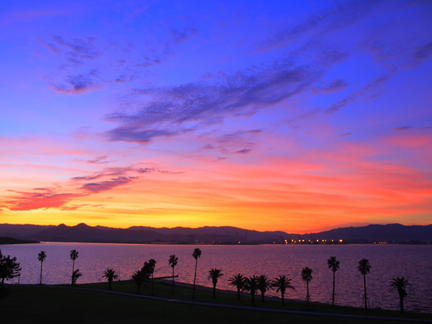
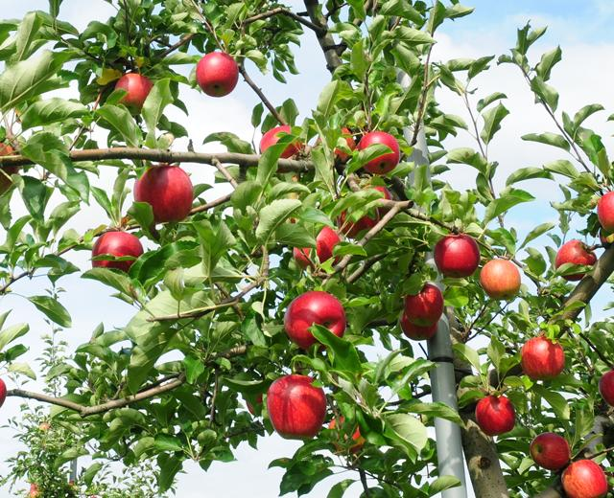
 |  | ▼デザインテーマ |  |  | ▼夜空と夕焼け |  | ▼林檎の木
 |  |  | 背景の変更と大木に果実をつける

 |  | ●デザイン要素
 |  |  | ・大木
 |  |  |  | 金の木人に林檎
 |  |  | ・背景
 |  |  |  | 夜空と夕焼けの狭間

 | ★5以上演出


 |  | ▼デザインテーマ |  |  |  | ▼星が輝く夜空 |  | ▼目から光線 | ▼淡く光る
 |  |  | 背景変更と大木が淡く光る

 |  | ●デザイン要素
 |  |  | ・大木
 |  |  |  | 足元の宝石と林檎が暗闇の中で淡くが光る
 |  |  |  | ガチャ排出時に光線を吐き出す
 |  |  | ・背景
 |  |  |  | 満点の星空

